Olchamlar
Лойиҳа номи: |  | Qwerty | 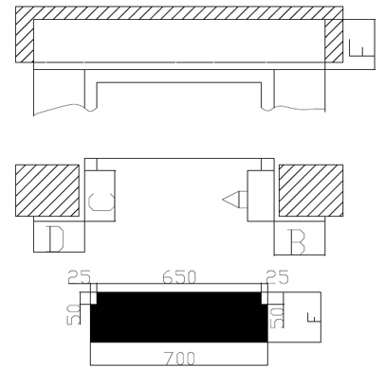
Адрес: |  | None
Инженер технолог: |  | Hskshg
Монтажник: |  | Msnbyz
Номер телефона: |  | 998909256308
Дата: |  | 2022.02.08
Проём двери: |  | 20
Ширина парога: |  | 30

№ | Этаж - 1
A | 12
B | 45
C | 67
D | 89
E | 12
F | 67

